Datos personales
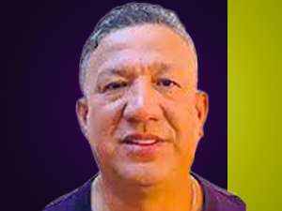

Nombres: | Johnny Alfredo
Apellidos: | Lavayen Tamayo
Facebook: | https://www.facebook.com/AlfredoTamayoEC
Twitter: | @JohnnyLavayenEC
Descripción:

